sheet1
แบบข้อมูลโครงการจัดซื้อจัดจ้างในรอบเดือน กุมภาพันธ์ 2569 ประจำปีงบประมาณ พ.ศ.2569 สถานีตำรวจท่องเที่ยว 5 กองกำกับการ 2 กองบังคับการตำรวจท่องเที่ยว 1
ลำดับ | ชื่อรายการของงานที่ซื้อจัดจ้าง | ราคาที่ตกลงซื้อจัดจ้าง (บาท) | ราคากลาง (บาท) | วิธีการจัดซื้อ จัดจ้าง | รายชื่อผู้เสนอราคา | ราคาที่เสนอ | รายชื่อผู้ประกอบการจัดซื้อจัดจ้างที่ได้รับการคัดเลือก | ราคาที่ตกลงซื้อหรือจ้าง | เหตุผลที่คัดเลือกโดยสรุป | เลขที่และวันที่ของสัญญาหรือข้อตกลงในการซื้อหรือจ้าง (โดยต้องมีข้อมูลทั้งเลขที่และวันที่ของสัญญาหรือข้อตกลงในการซื้อหรือจ้าง)
ไม่มีการจัดซื้อจัดจ้าง

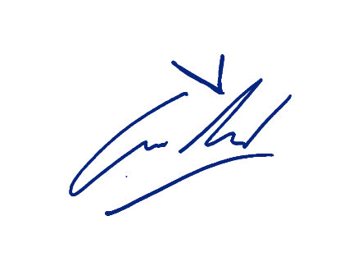
ตรวจแล้วถูกต้อง
ว่าที่ พ.ต.ท.
(อนาวิน เฟื่องอารมย์)
สว.ส.ทท.๕ กก.๒ บก.ทท.๑

